SYNTHESE
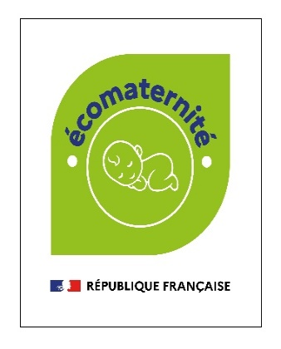

Outil d'autoévaluation santé environnementale
Projet Ecomaternités

Cet outil a été développé initialement par l'AP-HP dans le cadre du projet écomaternité. Il a été adapté par l'ARS Ile-de-France en janvier 2026. Il a pour objectif de permettre aux maternités d'auto-évaluer leurs pratiques en santé environnementale, et s'inspire du travail mené dans le cadre du projet écomaternité. Il ne s'agit pas d'une grille exhaustive des leviers d'action existant en santé environnementale. Il s'agit d'un outil complémentaire à la charte écomaternité disponible sur le lien ci-dessous

Charte écomaternité
SYNTHESE DES NOTES PAR CATEGORIE

 | 1 | Niveau d'engagement sensibilisation et formation des professionnels de santé à la maternité | 0%
 | 2 | Niveau d'engagement sensibilisation patients et parents | 0%
 | 3 | Niveau d'engagement entretien et bionettoyage | 0%
 | 4 | Niveau d'engagement écosoins | 0%
 | 5 | Niveau d'engagement alimentation et restauration | 0%
 | 6 | Niveau d'engagement travaux et QAI (Qualité de l'air intérieur) | 0%
 | 7 | Niveau d'engagement ACHATS | 0%
 | 8 | Niveau d'engagement filières déchets | 0%

VISUALISATION DU DIAGNOSTIC

